Solicitud gráfica
 | Área: | Ciencias Naturales |  |  | Fecha:
 | Grado: | 9 |  |  | 2015-03-09
 | Título del tema: | Calor y temperatura |  |  | ¿Cuaderno de estudio o recurso? | Cuaderno de Estudio
 | Editor: | Diana Pequetita García Rodríguez

 | Código guión o recurso: | CN_09_11_CO | ← Para determinar este código, visite la hoja de Ayuda
 |  |  |  |  | ESPECIFICACIÓN DE ARCHIVOS A ENTREGAR
Núm. | Archivo Shutterstock o ruta en web | Imagen para: | Tipo | Formato | Nombre imagen SMALL | Tamaño imagen SMALL | Nombre imagen ZOOM | Tamaño imagen ZOOM | Descripción | Observaciones
IMG01 | 181908923 | Cuaderno de Estudio | Fotografía | Horizontal | CN_09_11_CO_IMG01_small | 526 x 370 px | CN_09_11_CO_IMG01_zoom | 800 x 600 px | calor y temperatura | 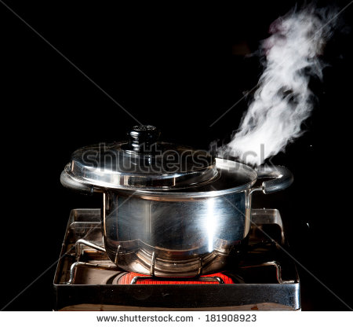
IMG02 | 2eso/ciencias naturales/el calor y la temperatura/la dilatación de los cuerpos/ | Cuaderno de Estudio | Fotografía | Vertical | CN_09_11_CO_IMG02_small | 526 x 370 px | CN_09_11_CO_IMG02_zoom | 800 x 600 px | Termómetros | 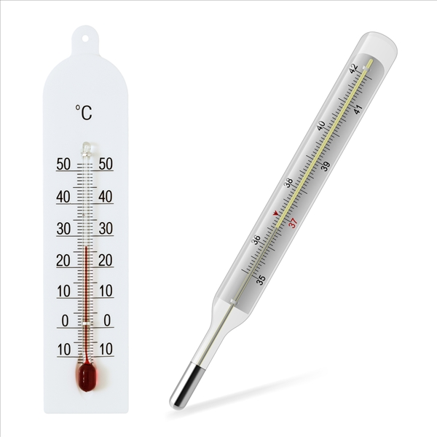
IMG03 | sin enlace | Cuaderno de Estudio | Ilustración | Horizontal | CN_09_11_CO_IMG03_small | 526 x 370 px | CN_09_11_CO_IMG03_zoom | 800 x 600 px | Escalas de temperatura | 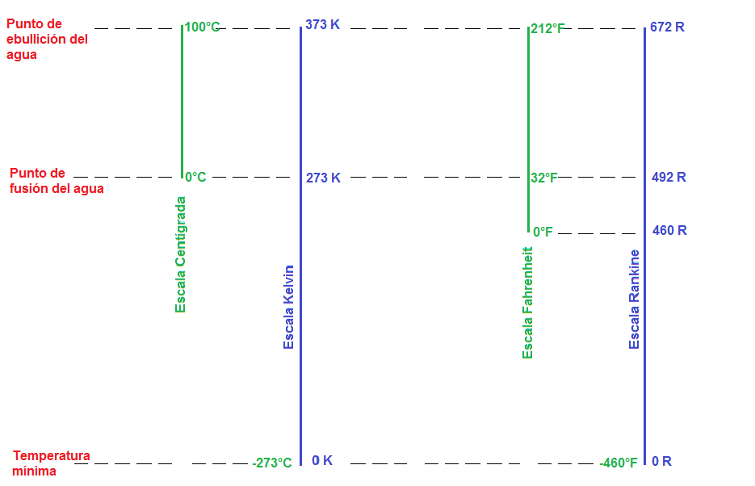 Realizar esta gráfica a media página
IMG04 | 106817387 | Cuaderno de Estudio | Ilustración | Horizontal | CN_09_11_CO_IMG04_small | 526 x 370 px | CN_09_11_CO_IMG04_zoom | Imagen para construir. | efecto del calor | 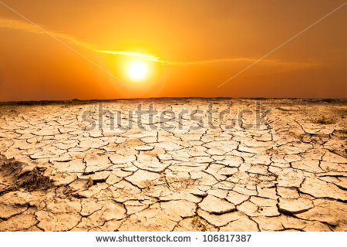
IMG05 | 2eso/ciencias naturales/el calor y la temperatura ¿En qué se diferencian el calor y la temperatura? | Cuaderno de Estudio | Ilustración | Horizontal | CN_09_11_CO_IMG05_small | 526 x 370 px | CN_09_11_CO_IMG05_zoom | 800 x 600 px | Estados (fases) de la materia | 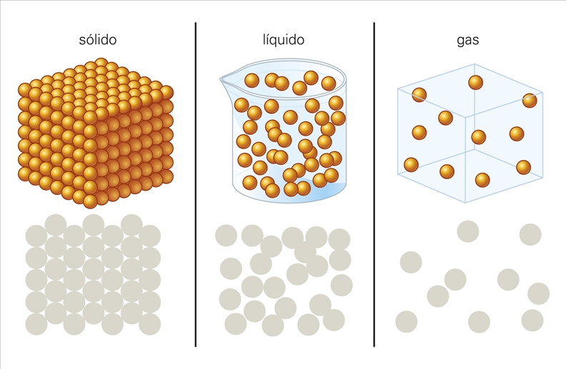
IMG06 | 2eso/ciencias naturales/el calor y la temperatura/los efectos del calor sobre la materia/los cambios de estado | Cuaderno de Estudio | Ilustración | Horizontal | CN_09_11_CO_IMG06_small | 526 x 370 px | CN_09_11_CO_IMG06_zoom | 800 x 600 px | Cambios de estado (fases) de la materia | 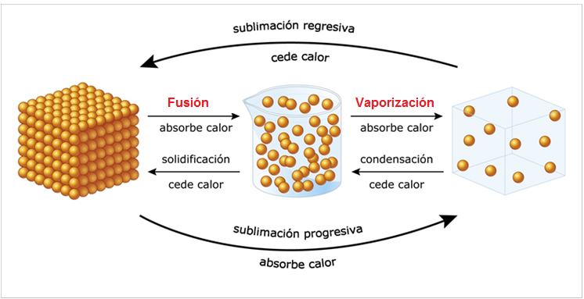
IMG07 | http://profesores.aulaplaneta.com/DNNPlayerPackages/Package14324/InfoGuion/cuadernoestudio/images_xml/FQ_10_08_img3_zoom.jpg | Cuaderno de Estudio | Ilustración | Horizontal | CN_09_11_CO_IMG07_small | 526 x 370 px | CN_09_11_CO_IMG07_zoom | 800 x 600 px | sin descripción | 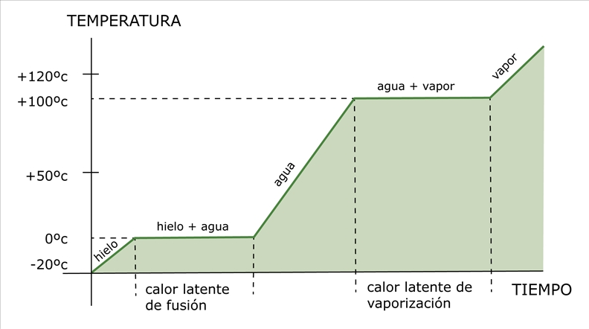
IMG08 | 4 Eso/Física y química/el calor/la dilatación | Cuaderno de Estudio | Fotografía | Horizontal | CN_09_11_CO_IMG08_small | 526 x 370 px | CN_09_11_CO_IMG08_zoom | 800 x 600 px | Diltación del hierro | 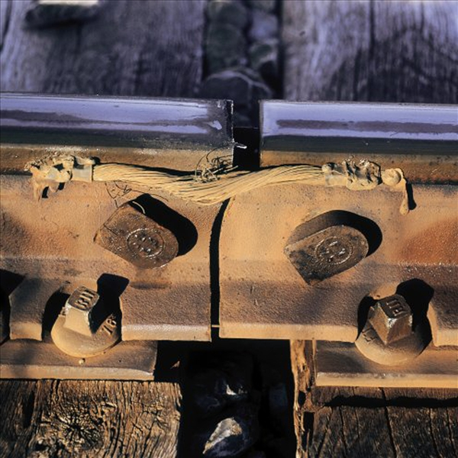
IMG09 | 2eso/ciencias naturales/El calor y la temperatura/la propagación del calor /la conducción | Cuaderno de Estudio | Fotografía | Horizontal | CN_09_11_CO_IMG09_small | 526 x 370 px | CN_09_11_CO_IMG09_zoom | 800 x 600 px | Vivienda de los esquimales - Iglú | 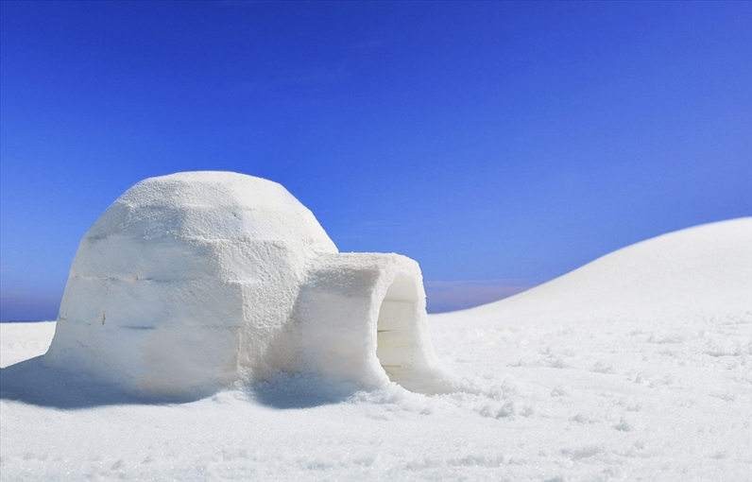
IMG10 | 2eso/ciencias naturales/El calor y la temperatura/la propagación del calor /la convección | Cuaderno de Estudio | Ilustración | Horizontal | CN_09_11_CO_IMG10_small | 526 x 370 px | CN_09_11_CO_IMG10_zoom | 800 x 600 px | Propagación del calor por convección. | 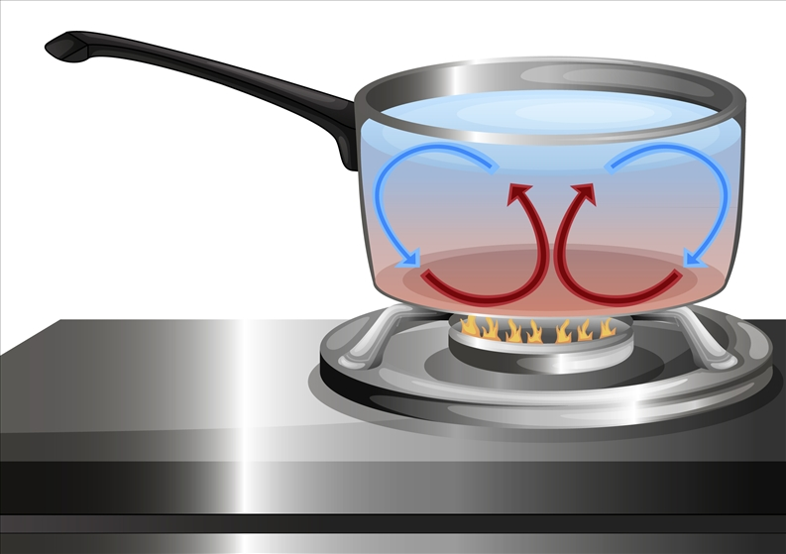
IMG11 | 2eso/ciencias naturales/El calor y la temperatura/la propagación del calor /la radiación | Cuaderno de Estudio | Fotografía | Vertical | CN_09_11_CO_IMG11_small | 526 x 370 px | CN_09_11_CO_IMG11_zoom | 800 x 600 px | Propagación del calor por radiación. | 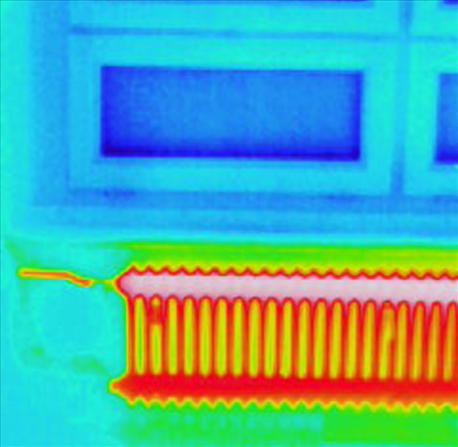
IMG12 | 155958647 | Cuaderno de Estudio | Ilustración | Horizontal | CN_09_11_CO_IMG12_small | 526 x 370 px | CN_09_11_CO_IMG12_zoom | 800 x 600 px | Aislamiento del calor | 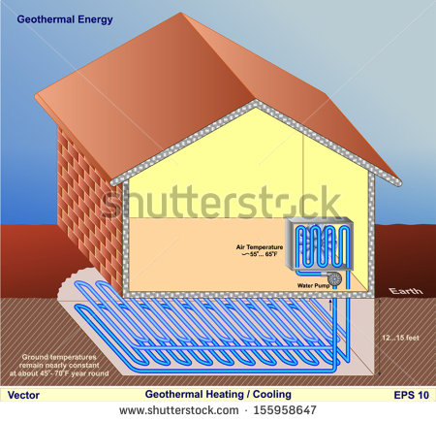
IMG13 | 2eso/Tecnología/Los motores/los motores térmicos /Los motores de combustión externa/la máquina de vapor | Cuaderno de Estudio | Fotografía | Horizontal | CN_09_11_CO_IMG13_small | 526 x 370 px | CN_09_11_CO_IMG13_zoom | 800 x 600 px | Máquina de vapor | 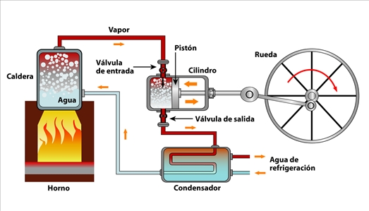
IMG14 | http://profesores.aulaplaneta.com/DNNPlayerPackages/Package14324/InfoGuion/cuadernoestudio/images_xml/FQ_10_08_img5_zoom.jpg | Cuaderno de Estudio | Ilustración | Horizontal | CN_09_11_CO_IMG14_small | 526 x 370 px | CN_09_11_CO_IMG14_zoom | 800 x 600 px | Motor Diesel de cuatro tiempos | 